Worksheet
 |  |  |  |  | 8 (812) 565 05 34 |  |  | sales@miniworks.ru
 |  |  |  |  | Новосибирск |  |  | отдел продаж
 |  |  | Адрес |  |  |  |  | Режим работы
 |  |  | Санкт-Петербург, улица Маршала Новикова, 28Е |  |  |  |  | Пн – Пт: с 8:00 до 18:00
32ДУЧК
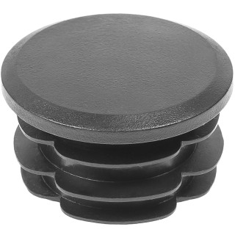 |  | 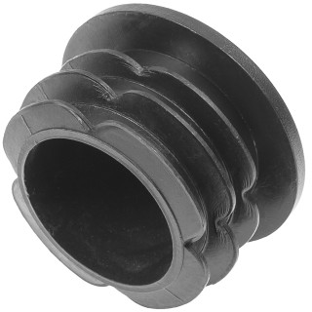 |  | 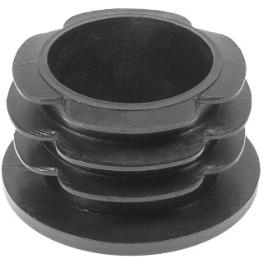 |  | 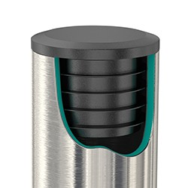
Артикул |  | Цвет |  | от 10000 | от 5000 | от 1000 | от 500 | от 100 | розница | Наличие на 28.07.2026
32ДУЧК |  | черный |  | 6.30р. | 6.80р. | 7.30р. | 8.90р. | 10.00р. | 14.00р. | 41942
32ДУБК |  | белый |  | 7.56р. | 8.16р. | 8.76р. | 10.68р. | 12.00р. | 16.80р. | 10433
32ДУСК |  | серый |  | 7.56р. | 8.16р. | 8.76р. | 10.68р. | 12.00р. | 16.80р. | 21187
32ДУКК |  | красный |  | 7.56р. | 8.16р. | 8.76р. | 10.68р. | 12.00р. | 16.80р. | 11893
32ДУЖК |  | желтый |  | 7.56р. | 8.16р. | 8.76р. | 10.68р. | 12.00р. | 16.80р. | 11995
32ДУЗК |  | зеленый |  | 7.56р. | 8.16р. | 8.76р. | 10.68р. | 12.00р. | 16.80р. | 8897
32ДУСНК |  | синий |  | 7.56р. | 8.16р. | 8.76р. | 10.68р. | 12.00р. | 16.80р. | 11992
32ДУКЧК |  | коричневый |  | 7.56р. | 8.16р. | 8.76р. | 10.68р. | 12.00р. | 16.80р. | —
32ДУГК |  | голубой |  | 7.56р. | 8.16р. | 8.76р. | 10.68р. | 12.00р. | 16.80р. | —
32ДУОК |  | оранжевый |  | 7.56р. | 8.16р. | 8.76р. | 10.68р. | 12.00р. | 16.80р. | —
32ДУСЛК |  | салатовый |  | 7.56р. | 8.16р. | 8.76р. | 10.68р. | 12.00р. | 16.80р. | —
32ДУРК |  | розовый |  | 7.56р. | 8.16р. | 8.76р. | 10.68р. | 12.00р. | 16.80р. | —
32ДУФК |  | фиолетовый |  | 7.56р. | 8.16р. | 8.76р. | 10.68р. | 12.00р. | 16.80р. | —
 | Все цены указаны в рублях и включают в себя НДС. Все цены указаны при условии 100% предоплаты и действительны в течение 5 дней. Все цены указаны при условии самовывоза продукции со склада в г. Новосибирск (для иногородних клиентов доставка до склада ТК в г. Новосибирск бесплатна). Все цены указаны за стандартный цвет для каждого вида изделия (изменение цвета на любой из предлагаемой палитры +20% к стоимости, изменение цвета на любой по системе RAL +50% к стоимости). О возможных сроках поставки заказного товара, необходимо уточнять заранее

